상품제안서
드망즈 UV DTF필름인쇄머그_재키무광블랙 | 상품코드: S37636

 |  |  |  |  |  |  | 02-713-8555 | www.synergygift.co.kr
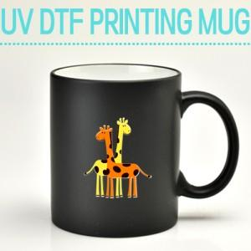

【상세/제작정보】 | <p><span style="font-size: 18.6667px;">※택배비는 1p기본케이스 기준입니다.</span>​​</p>

【인쇄/포장옵션】 | 풀칼라 / 1p 기본케이스

【공급단가】 | 수량 | 100~ | 300~ | 500~ | 1,000~ | 3,000~
*VAT별도 | 단가 | 5,000원 | 4,920원 | 4,810원 | 4,620원 | 4,420원

【상품 URL】 | https://www.synergygift.co.kr:443/src/goods_detail.php?gdno=37636

